信用交易
融资融券市场交易数据统计（20220819）

标的证券 | 融资融券余额（亿元） | 融资余额（亿元） | 融券余额（亿元） | 融资买入额（亿元） | 融资融券规模变化（亿元） | 融资余额增幅(‰) | 融券余额增幅(%)
统计数据 | 16,385.16 | 15,307.64 | 1,077.52 | 740.61 | -74.01 | -3.59 | -1.72
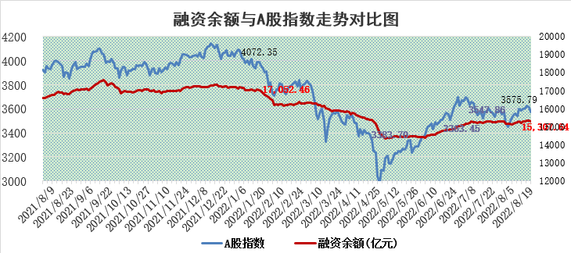

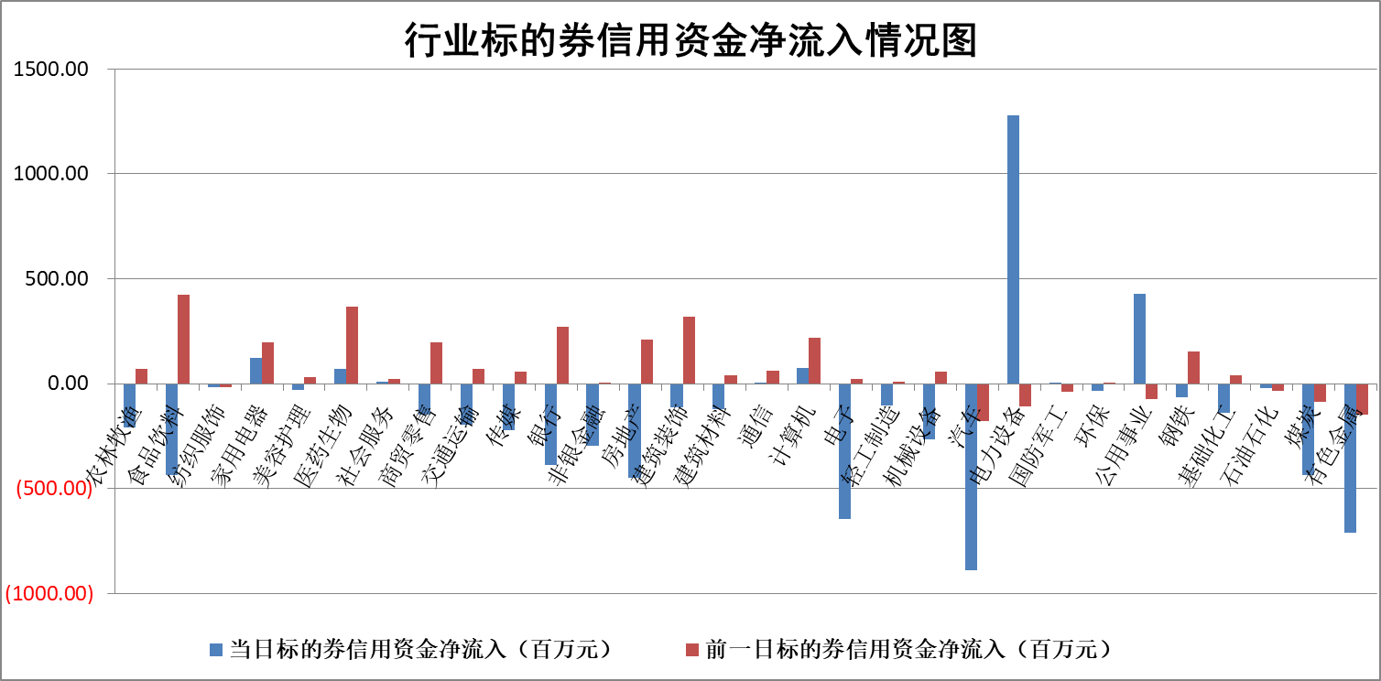

标的基金代码 | 标的基金简称 | 融资余额/市值(%) | 融资余额增幅(%) | 融资买入额/成交金额(%) | （融资余额净增额-融券余额净增额）/市值(‱) | 融券余额降幅(%) | ABS[（融资余额净增额-融券余额净增额）/市值净增额-1](%)
159902 | 华夏中小板ETF | 1.63 | 0.14 | 0.04 | 2.52 | 4.10 | 101.78
159915 | 易方达创业板ETF | 1.25 | -0.24 | 21057.34 | -1.61 | -2.13 | 98.45
159919 | 嘉实沪深300ETF | 5.22 | -0.23 | 1.10 | -3.63 | -26.23 | 95.58
159920 | 华夏恒生ETF | 110.22 | -0.04 | 11.18 | -4.68 | -0.18 | 125.60
159922 | 嘉实中证500ETF | 1.10 | 0.11 | 25.67 | 37.05 | 2.59 | 114.85
159925 | 南方沪深300ETF | 0.02 | 0.49 | 0.00 | 0.01 | 0.00 | 100.01
159928 | 消费ETF | 0.85 | -5.30 | 2.94 | -4.79 | -0.71 | 109.57
159934 | 易方达黄金ETF | 459.70 | -0.42 | 6.10 | -192.79 | 0.00 | 391.11
159939 | 全指信息技术ETF | 0.63 | -3.88 | 31.37 | -2.54 | 0.00 | 99.10
159940 | 全指金融地产ETF | 0.32 | -0.88 | 0.00 | -0.29 | 0.00 | 100.47
159995 | 半导体芯片ETF | 1.78 | -0.67 | 188.89 | -0.60 | 2.80 | 99.72
159997 | 天弘中证电子ETF | 2.69 | 6.25 | 74.51 | 14.00 | -22.95 | 106.75
159998 | 天弘中证计算机主题ETF | 0.14 | -11.84 | 0.02 | -1.83 | 0.00 | 98.15
510050 | 华夏上证50ETF | 11.15 | -0.56 | 131.24 | -7.79 | -12.04 | 4.45
510180 | 华安上证180ETF | 0.48 | 1.17 | 4.34 | 0.58 | 4.62 | 100.84
510880 | 华泰柏瑞红利ETF | 0.15 | -2.51 | 0.36 | -0.63 | -9.65 | 99.23
510900 | 易方达恒生H股ETF | 150.60 | -0.09 | 1.94 | -14.15 | 0.00 | 136.84
511010 | 5年期国债ETF | 0.00 | 0.00 | 0.00 | 0.00 | 0.00 | 100.00
511380 | 可转债及可交换债券ETF | 38.98 | 2.60 | 3.55 | 98.92 | 0.00 | 11.69
512000 | 全指证券ETF | 6.80 | 0.37 | 21.86 | 6.80 | 9.09 | 112.69
512010 | 沪深300医药卫生ETF | 5.21 | 1.05 | 58.77 | 5.57 | 0.96 | 181.72
512070 | 沪深300非银ETF | 2.88 | 0.13 | 29.42 | 0.18 | -2.07 | 101.91
512400 | 南方中证申万有色金属ETF | 1.03 | -2.70 | 0.49 | -3.19 | -0.48 | 98.62
512580 | 广发中证环保产业ETF | 0.47 | -22.17 | 0.45 | -12.34 | 2.54 | 95.87
512660 | 国泰中证军工ETF | 2.42 | -0.78 | 28.04 | 0.46 | 4.45 | 100.20
512800 | 华宝中证银行ETF | 12.55 | -0.64 | 2.57 | -9.05 | -12.65 | 88.56
512980 | 广发中证传媒ETF | 1.52 | -4.26 | 91.77 | -7.35 | -31.85 | 109.47
515030 | 华夏中证新能源汽车ETF | 1.50 | -7.62 | 23.71 | -12.96 | -3.69 | 96.09
515050 | 华夏中证5G通信主题ETF | 1.36 | -0.17 | 62.60 | -0.09 | 2.40 | 99.95
515070 | 华夏中证人工智能ETF | 1.21 | 2.62 | 0.72 | 3.10 | 0.00 | 102.07
标的股票比较指标 |  | 融资余额/流通A股市值(%) | 融资余额增幅(%) | 融资买入额/成交金额(%) | （融资余额净增额-融券余额净增额）/流通A股市值(‱) | 融券余额降幅(%) | ABS[（融资余额净增额-融券余额净增额）/流通A股市值净增额-1](%)
前十名标的个股 |  | 绿庭投资 | 创维数字 | 万德斯 | 太阳能 | 长虹华意 | 苏盐井神
 |  | 西水股份 | 朗特智能 | 中国银行 | 杭萧钢构 | 波导股份 | 东方国信
 |  | 仁东控股 | 洽洽食品 | 龙溪股份 | 莱茵生物 | 凤凰股份 | 安妮股份
 |  | 数码科技 | 大唐发电 | 启明星辰 | 香溢融通 | 杰普特 | 金种子酒
 |  | 中体产业 | 华电国际 | 农业银行 | 世嘉科技 | 京源环保 | 启明星辰
 |  | 全柴动力 | 上海电力 | 青青稞酒 | 中光学 | 苏州科达 | 杭萧钢构
 |  | 海兰信 | 太阳能 | 民生银行 | 龙溪股份 | 宁波海运 | 路德环境
 |  | 尖峰集团 | 立华股份 | 香溢融通 | 天富能源 | 瑞茂通 | 二六三
 |  | 亚通股份 | 重庆啤酒 | 福莱特 | 翔丰华 | 申达股份 | 涪陵电力
 |  | 蒙草生态 | 聚辰股份 | 申联生物 | 创维数字 | 东华科技 | 金风科技
后十名标的个股 |  | 广田集团 | 有方科技 | 兴业证券 | 有方科技 | 恒泰艾普 | 安徽建工
 |  | 延安必康 | 亿田智能 | 中材国际 | 国安达 | 江苏舜天 | 上海九百
 |  | 曙光股份 | 国安达 | 广田集团 | 仲景食品 | 怡球资源 | 新华网
 |  | 龙净环保 | 巨星科技 | 延安必康 | 北纬科技 | 时代出版 | 芒果超媒
 |  | 中嘉博创 | 长飞光纤 | 曙光股份 | 光弘科技 | 东旭光电 | 景兴纸业
 |  | 泰禾集团 | 光弘科技 | 龙净环保 | 江淮汽车 | 国中水务 | 广电网络
 |  | 苏宁易购 | 金新农 | 中嘉博创 | 达华智能 | 安妮股份 | 威创股份
 |  | 中信国安 | 仲景食品 | 泰禾集团 | 全柴动力 | 博瑞传播 | 特变电工
 |  | 台海核电 | 达华智能 | 苏宁易购 | 科翔股份 | 清新环境 | 仲景食品
 |  | 当代文体 | 博敏电子 | 中信国安 | 金新农 | 润欣科技 | 万德斯
说明：1.以上普通交易数据和信用交易数据皆以交易日收盘后数据为基准；2.上述标的证券总数据只计算标的证券市场总数据，不包括从标的证券中调出去标的证券数据，所以与交易所公布的总值略有不同； 3.上述行业采用申万一级行业分类；4.以上标的基金和标的个股中比较的6个指标值中：前5个（从左至右）为正向指标，值越大排名越靠前；第6个为逆向指标，值越小，排名越靠前；5.第6个指标中ABS[]表示求绝对值，其主要用于考量信用资金相对净流入对股价相对净变化的贡献程度；6.数据来源：wind，交易所。

